周远航-2024工作进展
日期 | 工作进展（按照1.课题或项目、2.自我学习、3.其他任务） | 困难点 | 下一步计划
20240226-20240311 | 1.做文献综述 2.机器学习复习，自己做试题 3.深度学习看视频学习，目前在张量部分 4.小组的编程题目，深度学习的暂时还没做 5.借助AI做随机森林和决策树算法模型训练 | 1.张量的操作太多，不好理解； 2.数据集太少，模型训练有限； | 1.课题 (1)和张老师商量具体任务； 2.自我学习 （1）python高阶语法和深度学习网络 3.其他任务 （1）自己做一些面试题
20240312-20240317 | 1.复习python和机器学习 2.和张老师沟通好，主要任务就是利用机器学习做心脏疾病的预测分类，这周在网上找到了具体数据，开始复现论文的结果 | 编程能力不强，需要借助al编程，同时参数的优化不知道用哪些方法 | 复现论文的结果
20240318-20240325 | 1.找到网上医疗数据，做了最基础的算法分类，比如svm，随机森林等 2，复现论文的方法，混合线性随机森林，复现成功 3.思考其他优化方法，思考自己的创新点 | 1.数据集不够 | 找数据集，用不同的数据集解释模型的泛化能力
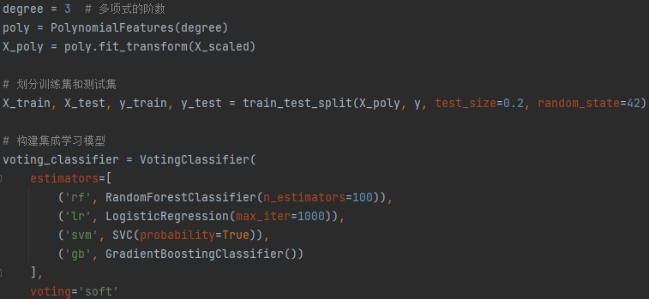 20240326-20240401 | 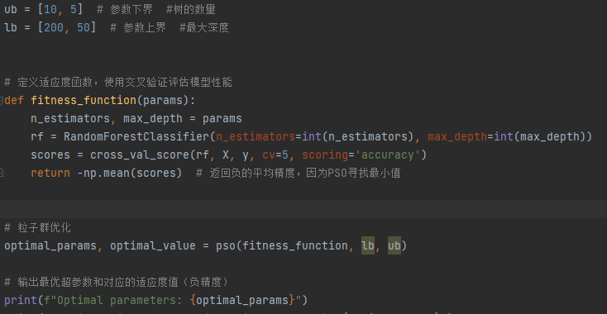 1.尝试用粒子群算法优化自己模型的超参数，和线性随机森林使用， 提高模型效率 2.算出了模型各个特征的shap值，想用结果来筛选特征 ，但是数据集的特征本来就不多，找到了其他的特征更多的数据集，想利用粒子群算法和贝叶斯优化结合提高超参数优化效率，shap值来筛选特征，优化我的集成学习模型算法 | 算法的原理还需要加强认识 | 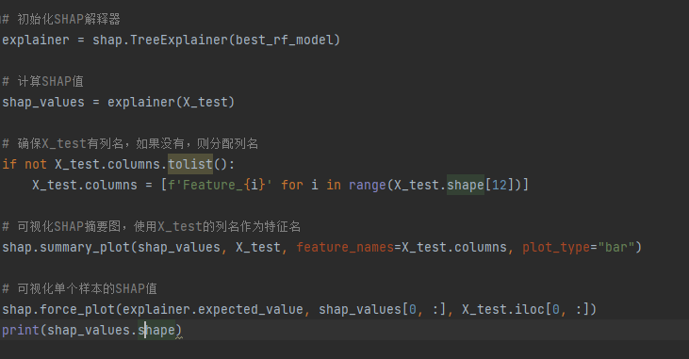 看看结果是否理想，不然的话考虑是否将人工网络加入进来优化模型
20240409-20240415 | 1.做了集成学习分类模型，用了svm，随机森林，逻辑回归，knn和梯度提升树，计算了shap值和特征重要性 2.结合雾凇优化算法做超参数优化 | 缺少体系，张老师让我继续看论文，梳理论文的结构
20240422-20240429 | 做机器学习心脏学习分类的调研，和张老师讨论
20240430-20240506 | 双周六道题，一直在看论文总结要点 |  | 缺少灵感和创新点
20240506-20240513 | 和张老师讨论了架构，机器学习的可解释性和集成学习， 确定了框架，正在阅读相关文献和资料， 总结了各部分论文的创新带你，这周组会时候算出结果
20240507-20240520 | 1.做了机器学习的可解释性，包括shap值，ice曲线和部分依赖图 2.将数据之间的相关系数和统计特征作为新的特征加入模型 3.找到新的数据集，试图将数据集合并 | 数据集还需要和张老师商量，特征工程如何保持可解释性

